Hoja1
CALCULO DE RENDIMIENTO DE MAQUINARIAS DE CONSTRUCCION DE CARRETERAS
 |  |  |  |  | FACTORES DE CONVERSION VOLUMETRICA
MAQUINARIA: | RODILLO |  | RENDIMIENTO: |  | CLASE DE MATERIAL | ESTADO | CONVERTIDO A
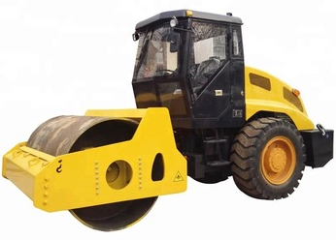
$$R=\frac{E∗60∗S∗W∗D}{N}$$
 |  |  |  |  |  | ACTUAL | NATURAL | SUELTO | COMPACTADO
 |  |  |  |  | ARCILLA | Natural (1) | 1.00 | 1.43 | 0.90 | ARCILLA
 |  |  |  |  |  | Suelto (1) | 0.70 | 1.00 | 0.64 | TIERRA COMUN
 |  | Donde: |  |  |  | Compactado (1) | 1.11 | 1.59 | 1.00 | ARENA
 |  | E: Eficiencia. |  |  | TIERRA COMUN | Natural (2) | 1.00 | 1.25 | 0.90 | GRAVA
 |  | S: Velocidad recorrido en m/mm. |  |  |  | Suelto (2) | 0.80 | 1.00 | 0.72 | ROCA DINAMITADA
 |  | W: Ancho efectivo del rodillo. |  |  |  | Compactado (2) | 1.11 | 1.39 | 1.00
 |  | D: Espesor de la capa de material suelto. |  |  | ARENA | Natural (3) | 1.00 | 1.11 | 0.95
 |  | N: Numero de pasadas del rodillo. |  |  |  | Suelto (3) | 0.90 | 1.00 | 0.86
 |  |  |  |  |  | Compactado (3) | 1.05 | 1.17 | 1.00
 |  |  |  |  | GRAVA | Natural (4) | 1.00 | 1.12 | 0.95
DATOS: |  |  |  |  |  | Suelto (4) | 0.89 | 1.00 | 0.84
Modelo: | 6015 B |  | SOLUCION: |  |  | Compactado (4) | 1.05 | 1.18 | 1.00
E = | 85% |  |  |  | ROCA DINAMITADA | Natural (5) | 1.00 | 1.50 | 1.30
S = | 2.25 Km/h |  | 1. CALCULO DEL RENDIMIENTO. |  |  | Suelto (5) | 0.67 | 1.00 | 0.87
W = | 1.93m |  |  |  |  | Compactado (5) | 0.77 | 1.15 | 1.00
D = | 0.15m |  | R = | 92.278 m2/h |  |  | https://www.youtube.com/c/HebMerma |  | http://hebmerma.com/

N = | 6 pasadas

